第二篇整理知识
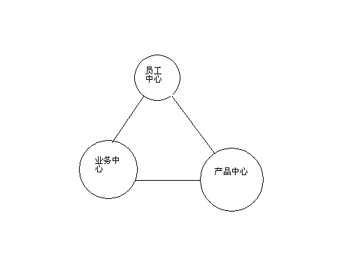
自我稽核——KM计划必须符合经营目标

描绘知识历程：
第一步： | 确认策略性业务循环 | 1，审查公司的长期计划及其他特定经营目标
 |  | 2，确认支持这些目标的业务循环
 |  | 3，选出一项开始着手的业务循环
例如： | 企业软件销售循环范例
潜在对象>>合格对象>>候选名单

第二步： | 找出信息杠杆点 | 1，深入了解业务循环如何运作
 |  | 2，访问相关人员，查明重点
 |  | 3，了解此作业中欠缺效率的地方
例如 | 信息杠杆点与销售循环的对应
现在对象>>合格对象》》候选名单
寻找对象》过滤对象》展示软件》签约

第三步： | 加入人员 | 找出信息时点上使用信息的人，可以找人力资源部门，训练部门，该业务循环的主管，公司外部人员
 |  | 1，访谈主管该业务循环的人员
 |  | 2，访谈该业务中工人的绩优人员，让他们告诉你那些人员与此业务相关
 |  | 3，将相关职称加入图中
例如 | 将人员加入企业软件销售循环
网络以硬件顾问 《
应用系统及技术顾问 《
电话营销人员 》业务代表 《
潜在对象 》合格对象 》候选名单 《
寻找对象 》过滤对象 》展示软件 》签约 《

第四步： | 确认信息内容 | 1，以前述所确定的人员为基础，建立焦点小组
 |  | 2，设计访问问卷，协助你确认哪些是他们采取行动必须的信息
 |  | 3，填写每一个信息杠杆点的（ILP）特定信息内容，并完成知识历程图的描述
例如： | 确认信息内容
网络以硬件顾问 《
应用系统及技术顾问 《
电话营销人员 》业务代表 《
潜在对象 》合格对象 》候选名单 《
寻找对象 》过滤对象 》展示软件 》签约 《
|营销文件 |建议征求书 |技术规格 |发行时间表
|市场/产业研究 |功能/特性 |定价/契约策略
|竞争情报

描绘知识网络
第一步 | 确认信息内容中心 | 1，选择5-8个类别，作为整理知识的基础
 |  | 2，在一张纸上画出你的知识网络
例如 | 信息内容中心
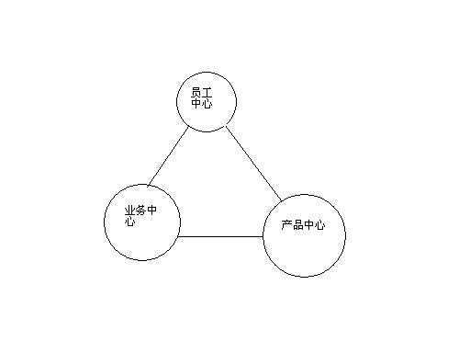

第二步 | 加入信息内容卫星 | 1，去除知识历程土，将每个信息内容与一个内容中心连系
 |  | 2，将每个信息内容中心的项目依逻辑分组
 |  | 3，调节细分类，直到条理清晰为止
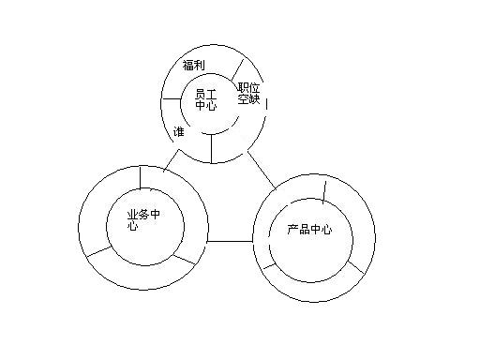

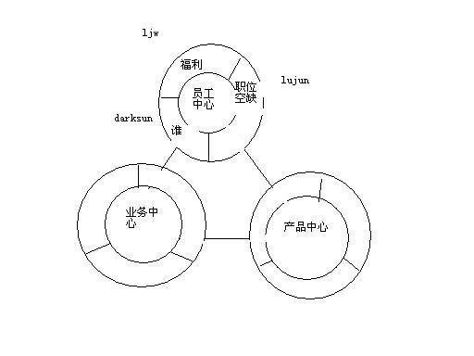
第三步 | 配置人员及指定权责 | 1，确认每个卫星知识中心的负责经理人
 |  | 2，将经理人与作者的姓名注记在每一份在线文件及网页的上方
 |  | 3，将这些名字与他们的电子邮件地址链接

第三篇知识框架
使用者

界面
浏览器

存取层
防火墙、安全、挑战/回应、验证

情报
个人化，搜索，代理程序

应用
工作日历，通信录，分析

传输
Web部署，写作，串流技术，电子邮件

信息存储
资料仓库，传统系统，文件库，公告资料夹

